상품제안서
쿠비녹스 멀티캡 포켓용기 6종 | 상품코드: S25510

 |  |  |  |  |  |  | 02-713-8555 | www.synergygift.co.kr
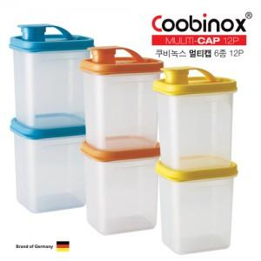 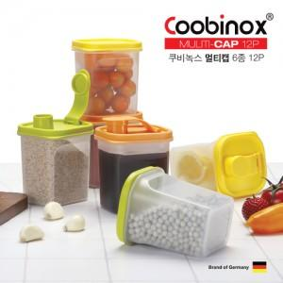

【상세/제작정보】 | ​

【인쇄/포장옵션】 | 스티커 / 포장불가능

【공급단가】 | 수량 | 100~ | 300~ | 500~ | 1,000~ | 3,000~
*VAT별도 | 단가 | 5,620원 | 5,430원 | 5,250원 | 5,060원 | 4,870원

【상품 URL】 | https://www.synergygift.co.kr:443/src/goods_detail.php?gdno=25510

